상품제안서
모나리자 미용티슈 200매 3입 | 상품코드: S24943

 |  |  |  |  |  |  | 02-713-8555 | www.synergygift.co.kr
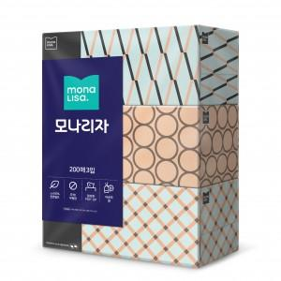

【상세/제작정보】 | <p><span style="font-size: 12pt;">* 8개 박스단위출고 가능합니다.</span></p><p><span style="font-size: 12pt;">* 스티커제작 후 출고만 가능합니다.부착 불가능!&nbsp;</span></p><p><span style="font-size: 12pt;">* 배송비 별도 상품입니다. - 1박스당 3천원&nbsp;</span></p>

【인쇄/포장옵션】 | 스티커 / 포장불가능

【공급단가】 | 수량 | 160~ | 400~ | 1,000~ | 3,000~ | 5,000~
*VAT별도 | 단가 | 4,860원 | 4,570원 | 4,420원 | 4,210원 | 4,140원

【상품 URL】 | https://www.synergygift.co.kr:443/src/goods_detail.php?gdno=24943

